关系图
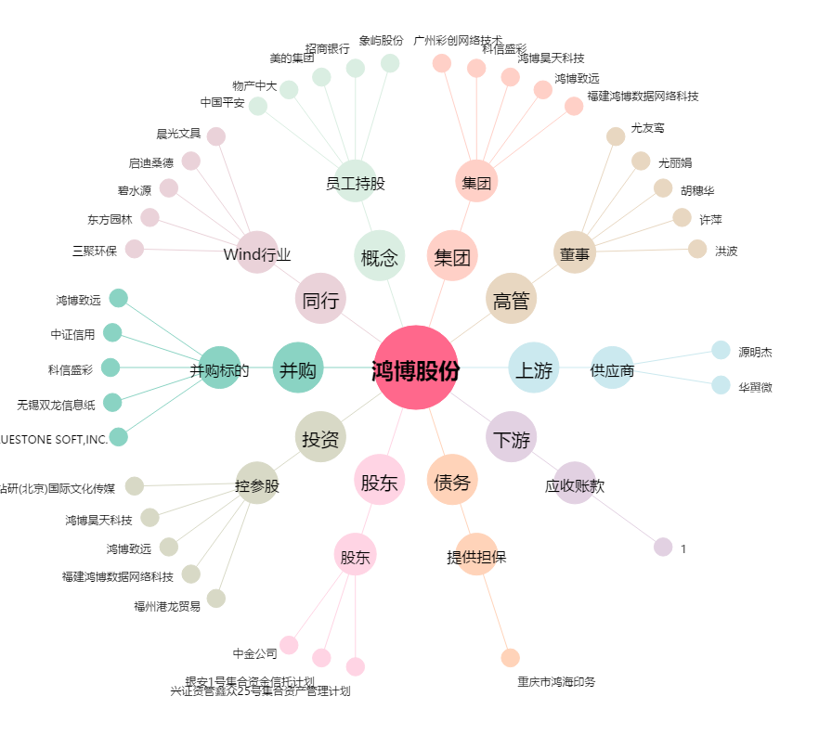
鸿博股份[002229.SZ] - 关系概览图

